상품제안서
4in1 멀티펜 | 상품코드: F06062

 |  |  |  |  |  |  | 02-412-0044 | www.easy1.co.kr
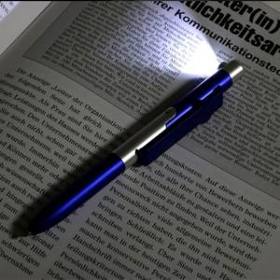

【상세/제작정보】 | * 1,000개 이하 별도문의 * 4가지 기능이 하나로 된 멀티 기능성 볼펜 볼펜/LED라이트/터치펜/스마트폰거치대 * 실크1도 인쇄만 가능

【인쇄/포장옵션】 | 실크 / 포장불가능

【공급단가】 | 수량 | 500~ | 1,000~ | 3,000~ | 5,000~ | 10,000~
*VAT별도 | 단가 | 2,150원 | 1,470원 | 1,360원 | 1,300원 | 1,270원

【상품 URL】 | https://dev.easy1.co.kr:443/src/goods_detail.php?gdno=6062

